画面
機能設計書 |  |  | システム名 | プロジェクト名 | 登録日付 |  |  |  | 更新日付
 |  |  | Biz-X POTTS
画面レイアウト |  |  | サブシステム名 | 機能名名 | 登録担当者 |  |  |  | 更新担当者
 |  |  | 入荷 | 入荷確定

 | 画面レイアウト

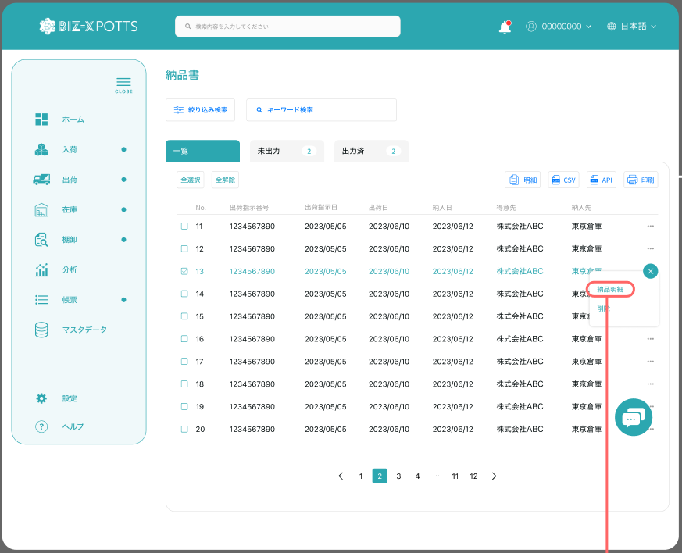

入荷確定

入荷予定日

 |  |  |  |  |  | 功能包括：检索，明细查看，打印
未確定
確定済

確定 取消

 |  |  |  |  |  |  |  | 確定済一覧を表示する

 |  |  |  |  |  |  |  | 未確定一覧を表示する

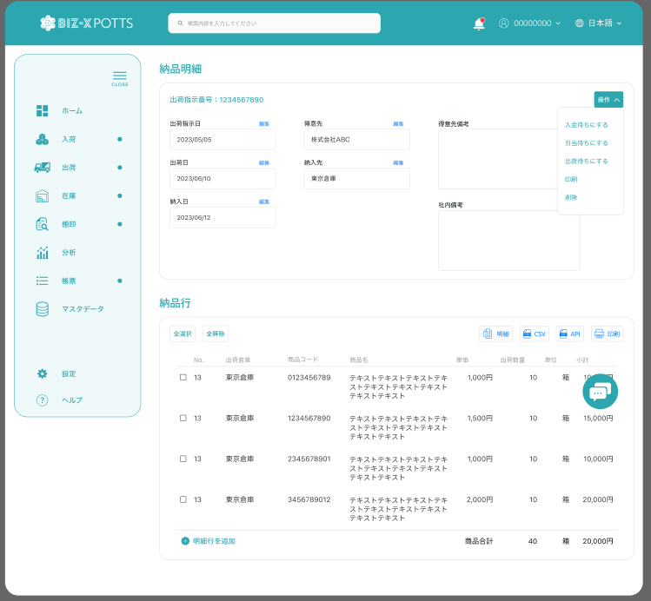

 |  |  |  |  |  |  |  | 具体项目参照
 |  |  |  |  |  |  |  | 【画面項目定義】

 |  |  |  |  |  |  | 查看详细

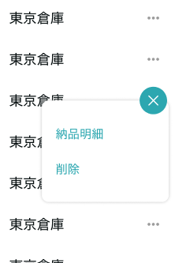

明細
取消

 |  | 弹窗
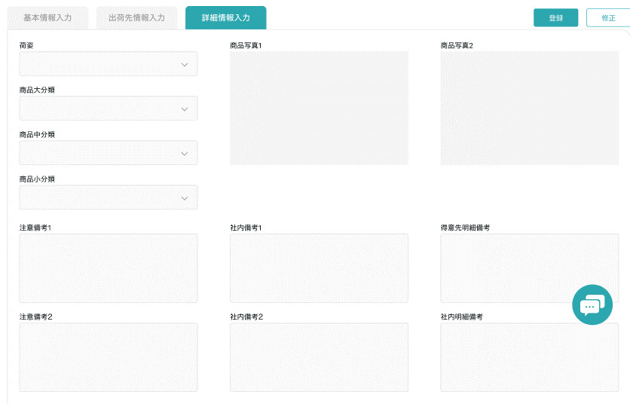

 |  |  |  |  |  |  |  |  |  | 具体项目参照
 |  |  |  |  |  |  |  |  |  | 【画面項目定義】

画面 (SP)
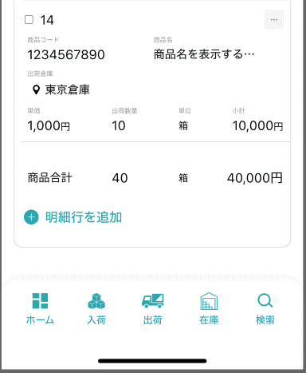
機能設計書 |  | システム名 |  |  | プロジェクト名 | 登録日付 | 更新日付
 |  | Biz-X POTTS
画面レイアウト |  | サブシステム名 |  |  | 機能名名 | 登録担当者 | 更新担当者
 |  | 入荷 |  |  | 入荷確定

 | 画面レイアウト

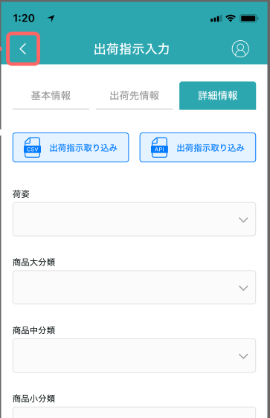

入荷確定

入荷予定日

检索

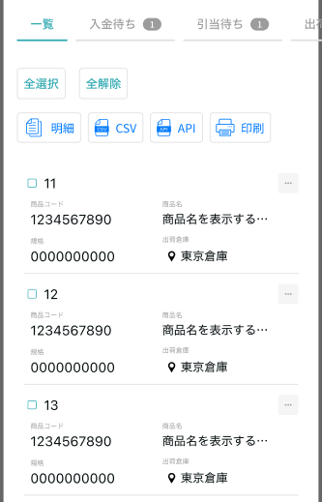
未确定
确定济

确定
取消

明细

 |  |  | 具体字段参照PC端

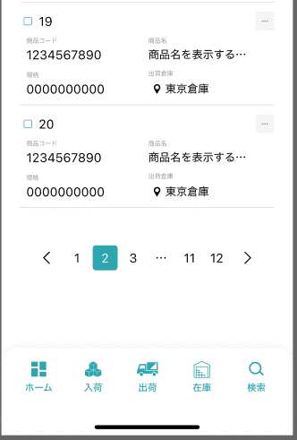

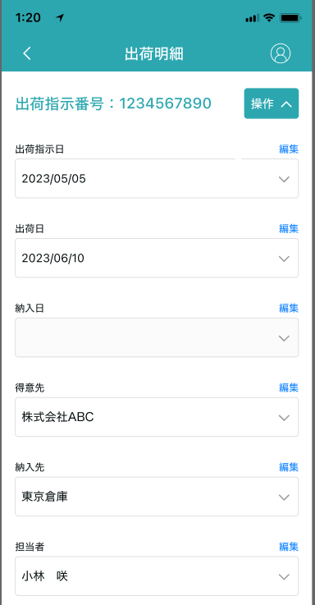

入荷確定

 |  |  |  | 具体字段参照PC端

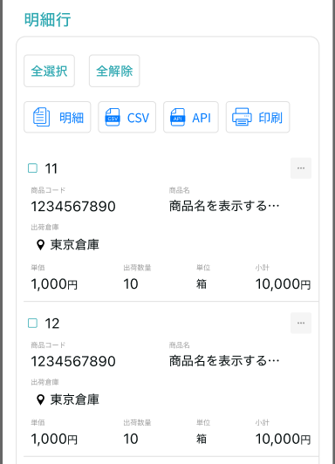

入荷確定

明细

取消

